市调
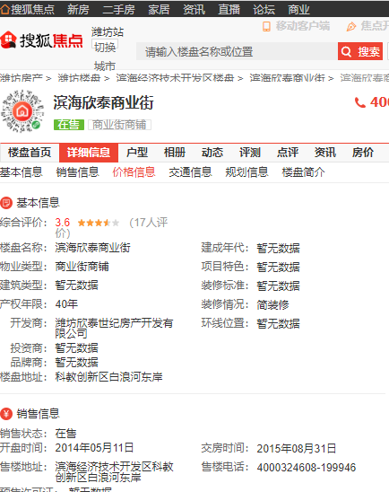
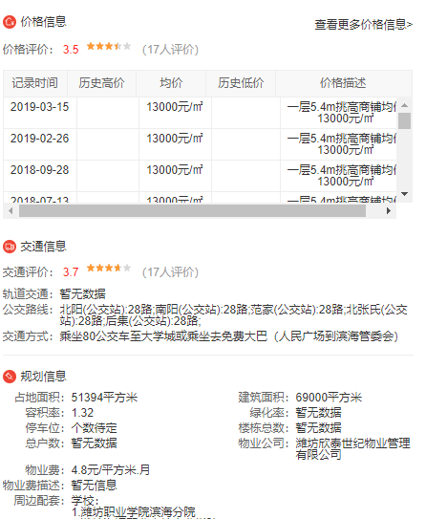
 | 售价 | 租金/㎡·天 | 面积/㎡ | 位置 | 装修
滨海欣泰商业街（共3层） | 5000-5500 | 1.2 | 240 | 第二层 | 简单装修 | 租金一年11万，年付免3个月
 | 7000-7500 | 1.2 | 350 | 整个三层 | 简单装修
滨海欣泰商业街（个人） | 5500 | 1.11 | 50 | 第一层 | 简单装修
滨海欣泰商业街（个人） | 10000 | 0.81 | 240 | 2层 | 简单装修

